Masten
Behoort bij ONDERHOUD OPENBARE VERLICHTING 2024-2028
GEMEENTEN AALTEN, OOST GELRE EN WINTERSWIJK
Bijlage B overzicht materialen en kortingen
STANDAARD MASTEN
 |  | Aalten | OG | WW
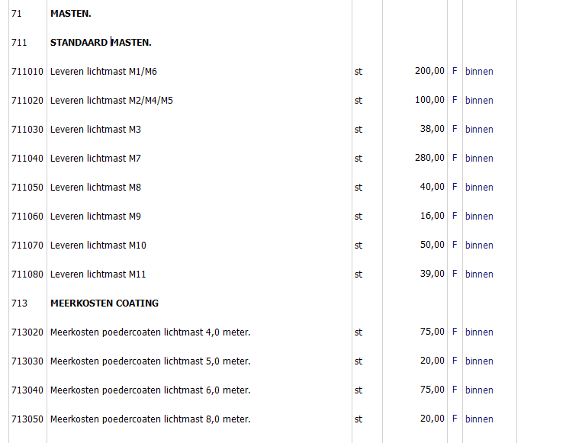
M1 |  | x
M2 |  | x
M3 |  | x
M4 |  | x
M5 |  | x |  | x
M6 |  | x |  | x
M7 |  |  | x | x
M8 |  |  | x
M9 |  |  | x | x
M10 |  |  |  | x
M11 |  |  |  | x

Verklaring codes
 | MASTTYPE | mat | lengte | type | vorm | FABR
M1 | 200C145 | STAAL | 4 | PT | CONISCH | Valmont
M2 | 200J190 | STAAL | 6 | EU850 | CIL VERJ | Valmont
M3 | 1300010P5 | STAAL | 4 | PT | CONISCH | PMF
M4 | 1701372P5 | STAAL | 6 | EU850 | CIL VERJ | PMF
M5 | 6210183002D_P | STAAL | 6 | EU850 | CIL VERJ | VDL
M6 | 6212301799_P | STAAL | 4 | PT | CONISCH | VDL
M7 |  | Aluminium | 4 | PT | CONISCH | Hydro/Nedal
M8 |  | Aluminium | 6 | EU750 | CIL VERJ | Hydro/Nedal
M9 |  | Aluminium | 8 | EU1250 | CIL VERJ | Hydro/Nedal
M10 |  | Aluminium | 6 | PT | CONISCH | NTB
M11 |  | STAAL | 8 | EU1500 | CIL VERJ | NTB

